柔道整復施術療養費支給申請総括票（Ⅰ）
帳票メニュー（柔整） 柔道整復施術療養費支給申請総括票（Ⅰ） |  |  |  |  |  |  |  |  |  |  |  |  |  | 作成者 |  |  |  |  |  |  | 作成日 | 更新者 |  | 更新日 |  | Rev
 |  |  |  |  |  |  |  |  |  |  |  |  |  | サポート部 |  |  |  |  |  |  | 2019-12-23 | - |  | - |  | Draft#1

 | 【1】機能概要 |  |  |  |  |  |  |  |  |  |  |  | 【2】入力/出力

 |  |  |  |  |  |  |  |  |  |  |  |  |  | ・機能としての入力、出力は以下の表を参照。
 |  |  |  |  |  |  |  |  |  |  |  |  |  | 入力/出力 |  |  |  |  | 内容
 |  |  |  |  |  |  |  |  |  |  |  |  |  | 入力 |  |  |  |  | ・RECEIPT_100, ORGANIZATION_000, ORGANIZATION_001, PRACTITIONER_000, FACILITY_000,FACILITY_001,FACILITY_010,INSURER_000, INSURER_001 ・フォームデータ: ・モード: 初回発行モードと再発行モードがある ・請求年月: RECEIPT_100.billing_date ・締切対象年月日: RECEIPT_100.closing_target_date ・保険種別: RECEIPT_100.insurance_category_number ・都道府県: INSURER_000.insurer_jurisdiction_tcd ・施術所番号: FACILITY_000.facility_number ・施術者番号: PRACTITIONER_000.practitioner_number

 | https://toitsu-unification.ad.zenjukyo.gr.jp/zm/print/U01PB001
前提条件
 | レセプトチェックが完了していること。

 | 概要 |  |  |  |  |  |  |  |  |  |  |  |  | 出力 |  |  |  |  | それぞれ、PDFファイル出力
 |  | ・施術管理者と条件パターンごとに、提出したレセプトを集計して1つの帳票を出す。これを1ブロックとする。
 |  |  | ※n行あるので、複数ページになる可能性あり。
 |  |  | ※条件パターンは条件整理シートを要参照。
 |  | ・政令指定都市として、複数の保険者をまとめてしまうという考え方がある。
 |  |  | → 上記を表現するためにINSURER_000.general_insurer_d_id が存在する。
 |  |  | general_insurer_d_idが「NULL」ではない保険者レコードについては、政令指定都市（統括）
 |  |  | 保険者レコードに集約される。
 |  | ・レセプトチェック完了済み、かつ未請求のものが対象。
 |  | ・初回発行モードと再発行モードがある。
 |  |  | → 対象レセプトを絞り込む軸として、初回発行モードは締切対象年月日（FromTo）を、再発行モードは
 |  |  |  | 請求年月を利用する。
 |  |  | → 初回発行モードであれば、画面から受け取った請求年月をレセプトレコードに設定（データ更新）する。
詳しいコンテンツを見るにはここをクリックしてください

 | 【3】主なディレクトリ構成
Web-django
batch-python-luigi
exs_main
⑤view.py
printing
service
printing
service
①urls.py
bbin

zm
②
urls.py
②
views.py

③creatpdf.py
srｃ
zen
pdf
make
page
print
③urls.py
④print_view.py

static
js
print
①
print.js
www

 | 成功画面
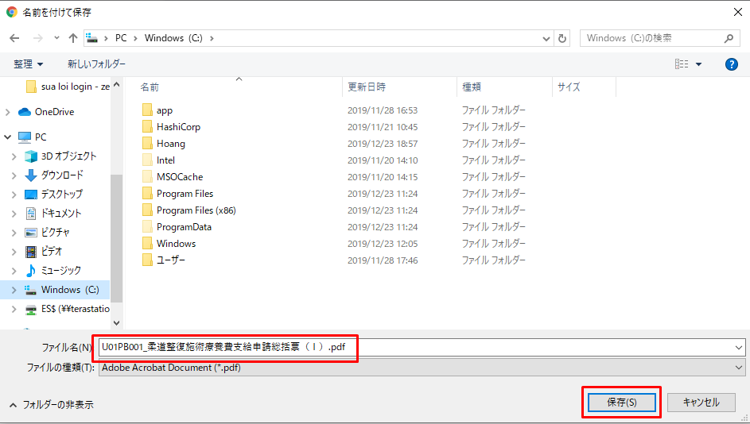

 | フローチャート |  |  |  |  |  |  |  |  |  |  |  |  |  |  | WEB-DJANGO |  |  |  |  |  |  | BATCH-PYTHON-LUIGI

 |  |  |  |  |  |  |  |  |  |  |  |  | ① | ・クライアントはリクエストをweb-djangoサーバーに送信します

クライアント
フォームデータ
 |  |  |  |  |  |  |  |  |  |  |  |  | ② | ・検索語に従ってデータベースからデータをフィルタリングします
 |  |  |  |  |  |  |  |  |  |  |  |  |  | ・新しいデータをstorage-mariadb-batchデータベースのREPORTテーブルに保存します
 |  |  |  |  |  |  |  | ① |  |  |  |  |  | ・report_idを含むリクエストをbatchluigiサーバーに送信する

 |  |  |  |  |  |  |  |  |  |  |  |  | ③ | ・データベースstorage-mariadb-batchバッチからデータを取得し、データを処理して
 |  |  |  |  |  |  |  |  |  |  |  |  |  | Split_reportテーブルに保存します
db-mariadb
storage-mariadb-batch
データ処理
 |  |  |  |  |  |  |  | ② |  |  |  |  | ④ | ・S3サーバー（コンテナーstorage_zenko）からpdfテンプレートをダウンロードします

storage-mariadb-batch
 |  |  |  |  |  |  |  |  |  |  |  |  | ⑤ | ・PDFを作成
 |  |  |  |  |  |  |  |  |  |  |  |  |  | ・PDFファイルをS3サーバーにアップロードします
 |  |  |  |  |  |  |  |  |  |  |  |  |  | ・アップロードされたファイルパスをデータベースに保存する
データ処理
 |  |  |  |  |  |  |  | ③ |  |  |  |  |  | ・report_idをweb-djangoサーバーに再送信します

S3
(Storage-Zenko)
 |  |  |  |  |  |  |  |  |  |  |  |  | ⑥ | ・データベースからreport_idでpdfファイルのバスを取得します
 |  |  |  |  |  |  |  |  |  |  |  |  |  | ・S3サーバーからPDFファイルをダウンロードします
 |  |  |  |  |  |  |  |  |  |  |  |  |  | ・ダウンロードしたPDFファイルのリンクをクライアントに送信します
ダウンロード
テンプレート
 |  |  |  |  |  |  |  | ④

S3
(Storage-Zenko)
storage-mariadb-batch
PDFファイルを作成
 |  |  |  |  |  |  |  | ⑤

S3
(Storage-Zenko)
storage-mariadb-batch
PDF処理
 |  |  |  |  |  |  |  | ⑥

 | 【4】処理フロー
 |  |  |  |  |  |  |  |  |  |  |  |  |  |  |  |  |  |  |  |  | web-django サーバー

 |  | <<クライアント側>>

フォームデータ
 |  |  |  |  |  |  |  |  | １）
 |  |  |  |  |  |  |  |  |  |  |  |  |  |  |  |  |  |  |  | 6)
json
オブジェクト(report_id)

 |  |  |  |  |  |  |  |  |  |  |  |  | 11)

JavaScript
 |  |  |  |  |  |  |  |  | ２）
batch-python-luigiサーバー

Web-django サーバー
Url処理（python / Django）
 |  | <<サーバー側>>
 |  |  |  |  |  |  |  |  |  |  |  |  |  |  |  |  |  | 7)

Url処理（python / Django）
Rest_framework(APIVIEW)
storage-mariadb-batch
 |  |  |  |  |  |  | ３）
 |  |  |  |  |  |  |  |  |  | 13）
8) View処理（python / Django）
View処理（python / Django）
execute
関数
 |  |  |  |  |  |  | ４）

process_report
関数
 |  |  |  |  |  |  |  |  | ５） |  |  |  |  |  |  |  |  |  |  | 9)

 |  |  |  |  |  |  |  |  |  |  |  |  |  |  |  |  |  |  |  |  |  |  |  |  | 10）
 |  |  |  |  |  |  |  |  |  |  | 12)
Ｍｏｄｅｌ処理（python / Django）
Ｍｏｄｅｌ処理（python / Django）
S3
(Storage-Zenko)

 |  |  |  |  |  |  |  |  |  |  |  |  |  |  |  | 11)
db-mariaDB
S3
(Storage-Zenko)

 | 【5】処理概要(WEB-DJANGO)
 |  | １） | フォームに検索値を入力して、「ダウンロード」ボタンを押し、 |  |  |  |  |  |  |  |  |  |  | 3) | Djangoのurl.py（zm\urls.py）がリクエストを受ける。
 |  |  | onClickメソッドから、print.jsの submitForm関数を呼び出す。 |  |  |  |  |  |  |  |  |  |  |  |  | さらにurls.py（zm\page\print\urls.py）へ処理を渡し、
 |  |  |  |  |  |  |  |  |  |  |  |  |  |  |  | PrintView.as_View関数を呼び出す。
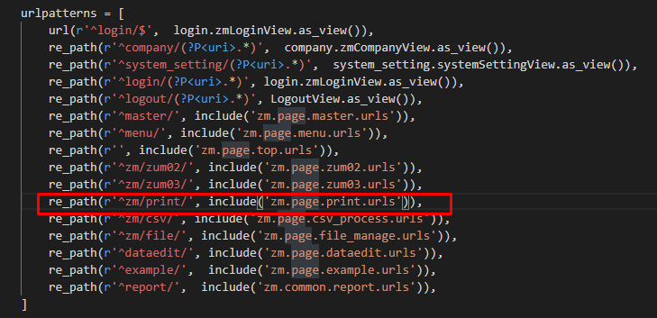

 |  | ２） | print.jsで処理を担当するURLパスを指定して、フォームデータを取得する、
 |  |  | AjaxでDjango（サーバー）のurls,pyへ、POSTリクエストする。

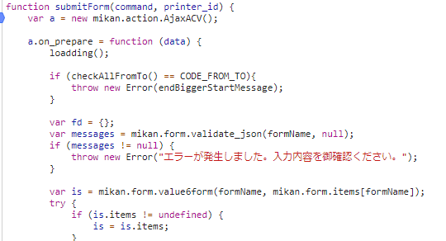
 |  |  |  |  |  |  |  |  |  |  |  |  |  |  |  |  |  | \web-django\src\webapp\zm\urls.py

 |  |  |  |  |  |  |  |  |  |  |  |  |  |  |  |  |  | \web-django\src\webapp\zm\page\print\urls.py
 |  |  |  |  |  |  |  |  |  |  |  |  |  | 4) | ⑤print_view.pyで定義されているPrintViewクラスに処理がまず飛ぶが、
 |  |  |  |  |  |  |  |  |  |  |  |  |  |  | PrintViewクラスはAbstractPageクラスを継承します
 |  |  |  |  |  |  |  |  |  |  |  |  |  |  | AbstractPageクラスはBaseHtmlViewクラスを継承します
 |  |  |  |  |  |  |  |  |  |  |  |  |  |  | スーパークラスBaseHtmlViewなどでPOSTされた際の処理を行う。
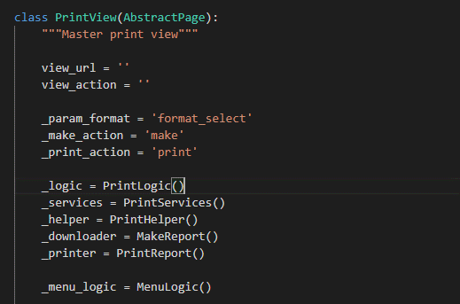

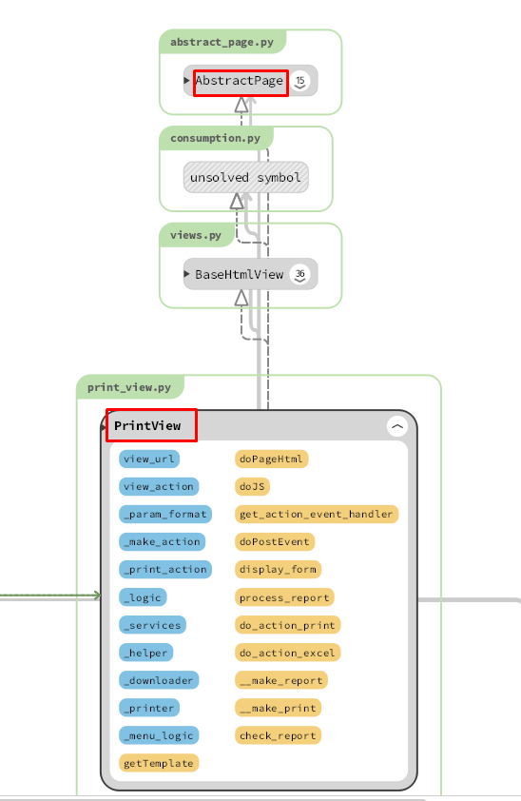
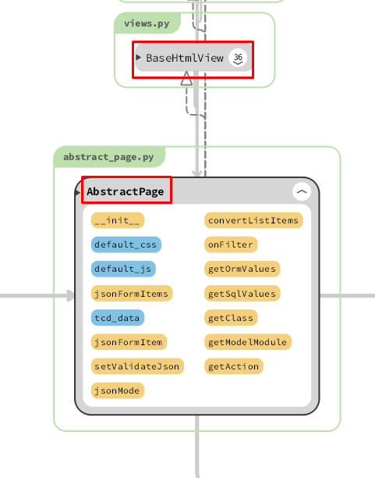
 |  |  |  |  |  |  |  |  |  |  |  |  | 5)
 |  |  |  |  |  |  |  |  |  |  |  |  |  | process_report関数内でレポートを作成処理のメイン処理を行う。
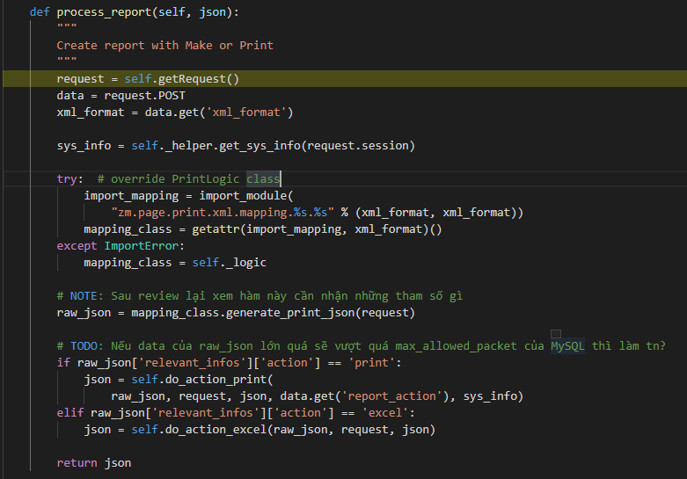

 |  |  |  |  |  |  |  |  |  |  |  |  |  |  |  |  |  | \web-django\src\webapp\zm\page\print\print_view.py
 |  |  |  |  |  |  |  |  |  |  |  |  |  | 5-1)

 |  |  |  |  |  |  |  |  |  |  |  |  |  |  | クライアントからデータを取得する
 | ４-１）
 |  | views.pyのBaseHtmlView内で定義されているPOST関数の処理を行う。 |  |  |  |  |  |  |  |  |  |  |  | 5-2)
 |  | このPOST関数内の処理はPOSTリクエストがDjango（サーバ）に送られると毎回呼ばれる。

 | ４-２） |  |  |  |  |  |  |  |  |  |  |  |  |  | システム情報：作成日, 作成者, バージョン, ...
 |  | print_view.pyのPrintView内のdoPostEvent関数の処理を行い、
 |  | その内部で、process_report関数が呼ばれる。 |  |  |  |  |  |  |  |  |  |  |  | 5-3)

 |  |  |  |  |  |  |  |  |  |  |  |  |  |  | インポートモジュールU01PB001 ('zm.page.print.xml.mapping.U01PB001.U01PB001')

 | 5-4) |  |  |  |  |  |  |  |  |  |  |  | ８）
 |  |  |  |  |  |  |  |  |  |  |  |  |  | view.pyで定義されているCommandGatewayクラスに処理がまず飛ぶが、
 |  |  |  |  |  |  |  |  |  |  |  |  |  | CommandGatewayクラスはVIEWAPIクラスを継承します
 |  | U01PB001クラスのgenerate_print_json関数が呼ばれる。 |  |  |  |  |  |  |  |  |  |  |  | VIEWAPIは[rest-framework]のモジュールです
 |  | SQLコマンドーを使用してデータベースをクエリし、クエリ結果を返す
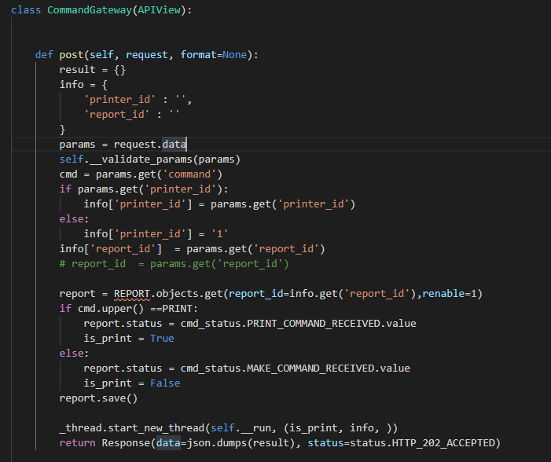
 | 5-5)

 |  | do_action_print関数がレポートテーブルのデータをバインドし、データベースに新しいレポートを挿入します
 |  | そしてそのIDを取得し、そのIDでバッチサーバーにリクエストします
 |  | JSONオブジェクトを返します。(batch_responses: report_id, output: pdf, status:200,...含まれる)
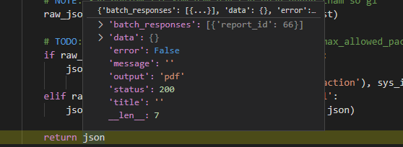

・処理概要(BATCH-PYTHON-LUIGI)

 | 6)
 |  | web-djangoからリクエストを受信して処理する

 | 7)
 |  | web-djangoがリクエストをbatch-python-luigiに送信するとき, batch-python-luigi サーバーのurl.py |  |  |  |  |  |  |  |  |  |  | 8-1)
 |  | （\bbin\printingservice\printingservice\urls.py）がリクエストを受ける
 |  | CommandGateway.as_View関数を呼び出す

 |  |  |  |  |  |  |  |  |  |  |  |  |  | report_idでstorage-batch-mariadbのデータを取得します

 |  |  |  |  |  |  |  |  |  |  |  |  | 8-2)

 |  |  |  |  |  |  |  |  |  |  |  |  |  | レコードの[ステータス]値を更新し、データベースを保存します
 |  |  |  |  |  | \bbin\printingservice\printingservice\urls.py

 | 8-3) |  |  |  |  |  |  |  |  |  |  |  | 10）

 |  |  |  |  |  |  |  |  |  |  |  |  |  |  | データベースからデータを取得する
 |  | メインプログラムを実行する新しいスレッドを作成します
 |  | __run関数、[execute]関数の呼び出し
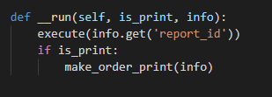
 |  |  |  |  |  |  |  |  |  |  |  |  |  |  | データベースからデータを保存する

 |  |  |  |  |  |  |  |  |  |  |  |  | 11)

 |  |  |  |  |  |  |  |  |  |  |  |  |  |  | S3サーバーからPDFテンプレートをダウンロードする

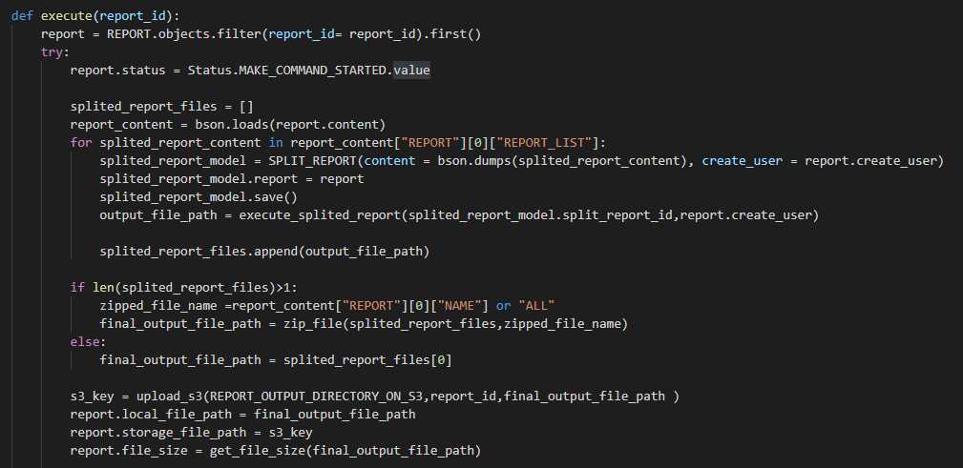
 | 9)
 |  | [execute]機能は、メイン機能を実行する機能です
 |  |  |  |  |  |  |  |  |  |  |  |  |  |  | S3サーバーから作成されたPDFをアップロードする

 |  |  |  |  |  |  |  |  |  |  |  |  | 12)

 |  |  |  |  |  |  |  |  |  |  |  |  |  |  |  |  |  |  | \zm\common\file\file_manage.py
 |  |  |  |  |  |  |  |  |  |  |  |  |  |  | S3サーバーから作成されたPDFをダウンロードする
 |  |  |  |  |  |  |  |  |  |  |  |  | 13)
 |  |  |  |  |  |  |  |  |  |  |  |  |  | 全ての処理が終了すると、print.jsのsuccessブロックに処理が戻り、
 |  |  |  |  |  |  |  |  |  |  |  |  |  |  | 画面に結果が表示される。
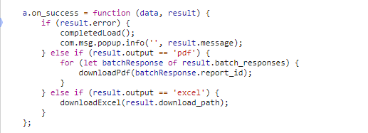

 |  | [execute]機能でデータベースstorage-mariadb-batchバッチからデータを取得し、データを処理して
 |  | Split_reportテーブルに保存して、S3サーバー（コンテナーstorage_zenko）からpdfテンプレートを
 |  | ダウンロードして、PDFを作成して、データベースへのPDFファイルリンクの保存して、
 |  | PDFファイルをS3サーバーにアップロードします。

 | 【6】関数

 |  | 概要） |  |  |  |  |  |  |  |  |  |  |  | 概要）
 |  |  | ・プロセスレポートのメイン処理はprint_view.pyのprocess_report関数から |  |  |  |  |  |  |  |  |  |  |  | ・レポートを作成するのメイン処理はcreatpdf.pyのexecute関数から
 |  |  | 様々な関数が呼出され行われる。 |  |  |  |  |  |  |  |  |  |  |  | 様々な関数が呼出され行われる。
Web-django サーバー
 |  |  |  |  |  |  |  |  |  |  |  |  |  |  | execute関数から呼び出される関数群イメージ図
batch-python-luigiサーバー
 |  | ※ | process_report関数から呼び出される関数群イメージ図
①
process_report
関数
②request.POST
① execute
関数
②REPORT.objects.filter

③self._helper.get_sys_info(request.session)
 |  |  |  | (print_view.py)

get_sys_info() / print_helper.py
③bson.loads(report.content)

④import_module()
④SPLIT_REPORT(content 、create_user)

⑤mapping_class.generate_print_json()
⑤execute_splited_report()

generate_print_json()/ U01PB001.py
⑥upload_s3()

⑥self.do_action_print()
⑦report.save()

do_action_print() / print_view.py

詳しいコンテンツを見るにはここをクリックしてください

 | 【７】DBアクセス

Web-django サーバー
batch-python-luigiサーバー
 |  | 概要） |  |  |  |  |  |  |  |  |  |  |  | 概要）
 |  |  | ・process_report関数の内部では関数が実行される。 |  |  |  |  |  |  |  |  |  |  |  | ・execute関数の内部では関数が実行される。

 |  |  |  | ・ | generate_print_json() |  |  |  |  |  |  |  |  |  |  | ・ | REPORT.objects.filter(report_id= report_id).first()
 |  |  |  | ・ | self.do_action_print() |  |  |  |  |  |  |  |  |  |  | ・ | splited_report_model.save()
 |  |  |  |  |  |  |  |  |  |  |  |  |  |  |  | ・ execute_splited_report(splited_report_model.split_report_id,report.create_user)
 |  |  |  |  |  |  |  |  |  |  |  |  |  |  |  | ・ upload_s3(REPORT_OUTPUT_DIRECTORY_ON_S3,report_id,final_output_file_path )
 |  |  |  |  |  |  |  |  |  |  |  |  |  |  |  | ・ report.save()
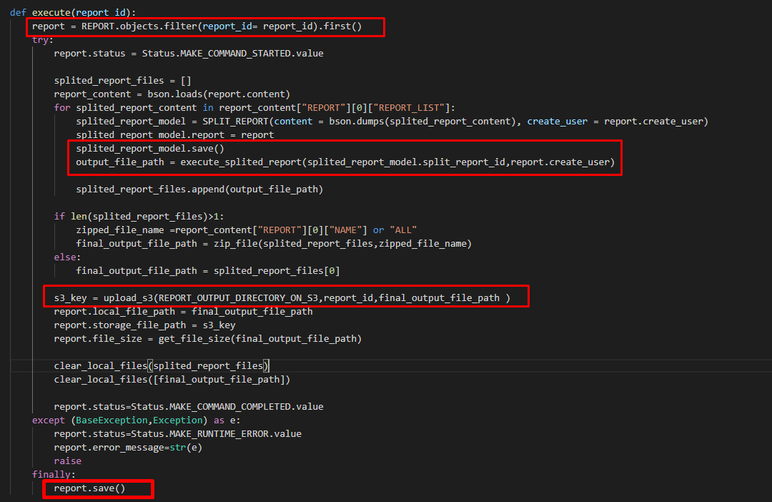

 |  |  |  |  |  |  |  |  |  |  |  | 【8】エラーハンドリング

 |  |  |  |  |  |  |  |  |  |  |  |  | 概要）
 |  |  |  |  |  |  |  |  |  |  |  |  |  | print.jsでエラー処理がされている。
 |  |  |  |  |  |  |  |  |  |  |  |  |  | 変数 |  |  |  |  |  | 内容
 |  |  |  |  |  |  |  |  |  |  |  |  |  | errorMessage |  |  |  |  |  | "失敗"
 |  |  |  |  |  |  |  |  |  |  |  |  |  | messageNotfound |  |  |  |  |  | "ファイルを選択してください"
 |  |  |  |  |  |  |  |  |  |  |  |  |  | warning50MB |  |  |  |  |  | "ファイルは50MB以下にしてください。"
 |  |  |  |  |  |  |  |  |  |  |  |  |  | isNotExcel |  |  |  |  |  | "Excelファイルしかアップロードできない。"
 |  |  |  |  |  |  |  |  |  |  |  |  |  | notFoundDataValid |  |  |  |  |  | 該当データがありません。'
詳しいコンテンツを見るにはここをクリックしてください

関数リスト_function_list 検索機能
関数リスト_function_list |  |  |  |  |  |  |  |  | 作成者 |  |  | 作成日 | 更新者 | 更新日 | Rev
 |  |  |  |  |  |  |  |  | サポート部 |  |  | 2019-12-09 | - | - | Draft#1

Web-django サーバー
 |  |  |  |  |  |  |  | ■③self._helper.get_sys_info関数

 | ■①process_view関数
 |  | 概要） |  |  |  |  |  |  | 概要）
 |  | ・ | 画面から入力された条件に従ってフィルターおよび検索して、 |  |  |  |  |  |  | 一般的なシステム情報を取得する
 |  |  | レポートオブジェクトを作成してデータベースに保存して、
 |  |  | report_idを含むリクエストをbatch-python-luigiサーバーに送信します |  |  |  |  |  | 引数）
 |  | ・処理全体の結果をjson形式で返す。
 |  |  |  |  |  |  |  |  |  | 引数 | 内容（使用例）
 |  | 引数） |  |  |  |  |  |  |  | リクエストセッション | ユーザー情報

 |  |  | 引数 |  |  | 内容（使用例）
 |  |  | フォームデータ |  |  | ・RECEIPT_100, ORGANIZATION_000, ORGANIZATION_001, PRACTITIONER_000, FACILITY_000,FACILITY_001,FACILITY_010,INSURER_000, INSURER_001 ・フォームデータ: ・モード: 初回発行モードと再発行モードがある ・請求年月: RECEIPT_100.billing_date ・締切対象年月日: RECEIPT_100.closing_target_date ・保険種別: RECEIPT_100.insurance_category_number ・都道府県: INSURER_000.insurer_jurisdiction_tcd ・施術所番号: FACILITY_000.facility_number ・施術者番号: PRACTITIONER_000.practitioner_number
 |  |  |  |  |  |  |  |  | 返り値）
 |  |  |  |  |  |  |  |  |  | 引数 | 内容（使用例）
 |  |  |  |  |  |  |  |  |  | dictタイプの値 | {
 |  |  |  |  |  |  |  |  |  |  | EXS_DATE:
 |  |  |  |  |  |  |  |  |  |  | EXS_USER':''
 |  |  |  |  |  |  |  |  |  |  | PROGRAM_NAME:
 |  |  |  |  |  |  |  |  |  |  | VERSION:
 |  |  |  |  |  |  |  |  |  |  | }

 |  |  |  |  |  |  |  | ■④import_module()関数

 |  |  |  |  |  |  |  |  | 概要）
 |  | 返り値） |  |  |  |  |  |  |  | 動的モジュールインポート関数
 |  |  | 引数 |  |  | 内容（使用例）
 |  |  | レコードは条件を満たします
 |  |  |  |  |  | それぞれ、PDFファイル出力 |  |  | 引数）
 |  |  |  |  |  |  |  |  |  | 引数 | 内容（使用例）
 |  |  |  |  |  |  |  |  |  | .pyファイルへのパス | 'zm.page.print.xml.mapping.U01PB001.U01PB001'
 | ■②request_POST関数

 |  | 概要）
 |  |  | ・ | POSTおよびSESSIONからパラメーターを取得する |  |  |  |  | 返り値）
 |  | 引数）
 |  |  | 引数 |  |  | 内容（使用例） |  |  |  | 引数 | 内容（使用例）
 |  |  |  |  |  | ・フォームデータ:
 |  |  |  | フォームデータ |  | ・モード: 初回発行モードと再発行モードがある |  |  |  | オブジェクト | クラスUB01PB001の関数が含まれています
 |  |  |  |  |  | ・請求年月: RECEIPT_100.billing_date |  |  |  | モジュール
 |  |  |  |  |  | ・締切対象年月日: RECEIPT_100.closing_target_date
 |  |  |  |  |  | ・保険種別: RECEIPT_100.insurance_category_number
 |  |  |  |  |  | ・都道府県: INSURER_000.insurer_jurisdiction_tcd
 |  |  |  |  |  | ・施術所番号: FACILITY_000.facility_number
 |  |  |  |  |  | ・施術者番号: PRACTITIONER_000.practitioner_number

 |  |  | 引数 |  |  | 内容（使用例）
 |  |  |  |  |  | { billing_date: 'closing_target_date':'' 'facility_number':'' 'insurance_type':'' 'mode':'' practitioner_number':'' 'report_action':'make' }
 |  |  |  | dictタイプの値

 | ■⑤mapping_class.generate_print_json()関数

 |  | 概要）
 |  |  | ・mapping_class.generate_print_json()で、UB01PB001.pyのgenerate_print_jsonを呼びだし、
 |  |  |  | 検索条件に従ってデータをフィルタリングする

 |  | 引数）
 |  |  | 引数 |  |  | 内容（使用例）

 |  |  | オブジェクトリクエスト |  |  |  | サーバーに送信されたクライアント情報

 |  | 返り値）
 |  |  | 引数 |  |  | 内容（使用例）
 |  |  | dictタイプの値 |  |  | file_name':'U01PB001_柔道整復施術療養費支給申請総括票（Ⅰ）'
 |  |  |  |  |  | 'print_data':{}
 |  |  |  |  |  | 'relevant_infos':{'action': 'print', 'query_success': False}
 |  |  |  |  |  | 'report_number':'ZU-P02-PB001'

 | ■⑥self.do_action_print()関数

 |  | 概要）
 |  |  | do_action_print関数がレポートテーブルのデータをバインドし、データベースに新しいレポート
 |  |  | を挿入します, そしてそのIDを取得し、そのIDでバッチサーバーにリクエストします
 |  |  | JSONオブジェクトを返します。(batch_responses: report_id, output: pdf, status:200,...含まれる)
 |  |  | JSONオブジェクトを返します。(batch_responses: report_id, output: pdf, status:200,...含まれる)
 |  | 引数）
 |  |  | 引数 |  |  | 内容（使用例）
 |  |  | batch-python-luigiサーバーに送信するために必要なデータ |  |  | raw_json: request: json: report_action: sys_info:

 |  | 返り値）
 |  |  | 引数 |  |  | 内容（使用例）
 |  |  | dictタイプの値 |  |  | ・json

batch-python-luigiサーバー

 | ■①execute関数 |  |  |  |  |  |  | ■③bson.loads()関数

 |  | 概要） |  |  |  |  |  |  | 概要）
 |  |  | [execute]機能でデータベースstorage-mariadb-batchバッチからデータを取得し、 |  |  |  |  |  |  | データは、データベースに保存される前にバイナリコードに変換されます。
 |  |  | データを処理して, Split_reportテーブルに保存して、S3サーバー（コンテナーstorage_zenko）から |  |  |  |  |  |  | バイナリコードをデコードする
 |  |  | pdfテンプレートをダウンロードして、PDFを作成して、データベースへのPDFファイルリンクの
 |  |  | 保存して、PDFファイルをS3サーバーにアップロードします。

 |  | 引数） |  |  |  |  |  |  | 引数）
 |  |  | 引数 |  |  | 内容（使用例） |  |  |  | 引数 | 内容（使用例）
 |  |  | report_id |  |  | REPORTテーブルの主キー |  |  |  | report.content | バイナリコード {E0030000045245504F525400750300000330006D030000024E414D45004300000055303150423030315+AQ154}

 |  | 返り値） |  |  |  |  |  |  | 返り値）
 |  |  | 引数 |  |  | 内容（使用例） |  |  |  | 引数 | 内容（使用例）
 |  |  | 更新レコード |  |  | ．PDFファイルを作成 ・PDFファイルのパスをデータベース内のレコードに更新します |  |  |  | デコードされたバイナリ | データベースのバイナリコードをデコードする

 | ■②REPORT.objects.filter関数 |  |  |  |  |  |  | ■④SPLIT_REPORT()関数

 |  | 概要） |  |  |  |  |  |  | 概要）
 |  |  | report_idでRECORDテーブルに検索します |  |  |  |  |  |  | REPORTテーブルのreport_list部分のデータを取得してPDFファイルを作成し、
 |  |  |  |  |  |  |  |  |  | SPLIT_REPORTテーブルに保存します

 |  | 引数） |  |  |  |  |  |  | 引数）
 |  |  | 引数 |  |  | 内容（使用例） |  |  |  | 引数 | 内容（使用例）
 |  |  | report_id |  |  | REPORTテーブルの主キー |  |  |  | REPORTテーブルのデータreport_list

 |  | 返り値） |  |  |  |  |  |  | 返り値）
 |  |  | 引数 |  |  | 内容（使用例） |  |  |  | 引数 | 内容（使用例）
 |  |  | REPORTテーブルのオブジェクト |  |  | ．レコードは条件を満たします |  |  |  | テーブルSPLIT_PORTの新しいレコード | データベースのバイナリコードをデコードする

■⑤execute_splited_report()関数

 | 概要）
 |  | pdfファイルを作成してS3サーバーにアップロードし、pdfファイルのパスをデータベース
 |  | SPLIT_REPORTに保存し、最後にpdfファイルのリンクをローカルに返します

 | 引数）
 |  | 引数 |  |  | 内容（使用例）
 |  | SPLIT_REPORTテーブルのsplit_report_id

 | 返り値）
 |  | 引数 |  |  | 内容（使用例）
 |  | テーブルSPLIT_PORTの新しいレコード |  |  | データベースのバイナリコードをデコードする

画面イメージ
U01PB001

 | ⦿ | 初回発行 |  | 〇 | 再発行
初回発行モードのみ
 | 請求年月設定
 |  | 請求年月 | 必須 |  |  |  |  | 📅

モードによって、どちらかが表示される。
 | 条件指定
 |  | 締切対象年月日 |  |  | 必須 | 📅 |  | ～ | 📅
再発行モードのみ
 |  | 請求年月 | 必須 |  |  |  |  | 📅

 |  | 保険種別 | 必須 |  |  |  |  | ▼

 |  | 都道府県 |  |  |  |  |  | ～

 |  | 施術所番号 |  |  |  |  |  | ～

 |  | 施術者番号 |  |  |  |  |  | ～

 |  |  |  |  | 発行 |  | 戻る

印字レイアウト
22
R01PB001
 | 【印字情報】 |  |  |  | 【データソート順】
 | 項目番号 | 項目名 | 詳細 | 備考 | ソート名 | 詳細 | 備考
1
23
 | 1 | 請求月 | ・初回発行モード：画面で入力した保存用「請求年月」 ・再発行モード：画面で指定した検索用「請求年月」 | 概要シート参照。 ※和暦で出力。 | ブロック | 対象の保険種別番号 → 対象の都道府県番号 → FACILITY_000.address_pref_tcd → PRACTITIONER_000.practitioner_number
 | 2 | 登録記号番号 | FACILITY_001.registered_symbol_number |  | ループセクション1 | RECEIPT_100.j_insurance_class_tcd → RECEIPT_100.facility_pref_number_tcd→ RECEIPT_100.insurer_number
2
 | 3 | 施術管理者名 | PRACTITIONER_000.last_name + " " + PRACTITIONER_000.first_name
24
 | 4 | 施術所名称 | FACILITY_000.facility_name
3
4
5
6
 | 5 | 組合員番号 | FACILITY_000.address_pref_tcd + " " + FACILITY_000.facility_number + " " + PRACTITIONER_000.practitioner_number | 施術所都道府県番号 + " " ＋ 施術所番号 + " " + 施術者番号
 | 6 | 保険者県番 | 「対象の保険者都道府県」 | 条件整理シート参照。
 | 7 | 保険者名 | INSURER_000.insurer_name
 | 8 | 保険者番号 | INSURER_000.insurer_number
 | 9 | 本人件数 | RECEIPT_100.j_head_family_class_tcd = 2 であるレセプトの件数 | 本人分のレセプト件数を集計する。
7
9
10
11
12
13
14
 | 10 | 本人費用額 | RECEIPT_100.j_head_family_class_tcd = 2 であるレセプトの RECEIPT_100.total_amountを合算したもの | 本人分のレセプト合計金額を集計する。
8
 | 11 | 家族件数 | RECEIPT_100.j_head_family_class_tcd = 6 であるレセプトの件数 | 家族分のレセプト件数を集計する。
 | 12 | 家族費用額 | RECEIPT_100.j_head_family_class_tcd = 6 であるレセプトの RECEIPT_100.total_amountを合算したもの | 家族分のレセプト合計金額を集計する。
 | 13 | 合計件数 | 項目番号「9」と項目番号「11」を合算したもの | 保険者ごとの件数合計。
 | 14 | 合計費用額 | 項目番号「10」と項目番号「12」を合算したもの | 保険者ごとの合計金額の合算値。
↑ 政令指定都市の実例（大阪市）
 | 15 | 本人合計件数 | 項目番号「9」の縦列を合算したもの
 | 16 | 本人合計費用額 | 項目番号「10」の縦列を合算したもの
 | 17 | 家族合計件数 | 項目番号「11」の縦列を合算したもの
 | 18 | 家族合計費用額 | 項目番号「12」の縦列を合算したもの
 | 19 | 総合計件数 | 項目番号「13」の縦列を合算したもの
 | 20 | 総合計費用額 | 項目番号「14」の縦列を合算したもの
 | 21 | 団体名 | ORGANIZATION_001.for_insurers_name
 | 22 | 特別療養 | 「特別療養」という固定文字。 | 条件整理シート参照。
 | 23 | 施術機関コード | FACILITY_010.operating_organization_code | 条件整理シート参照。
 | 24 | 帳票連番 | 表現は「1－1」。 左辺はブロックごとの連番、右辺は施術管理者ごとのページ数。

15
16
17
18
19
20
【ループセクション1】 ※n行の繰り返し。
出力順は「データソート順」要参照。

21

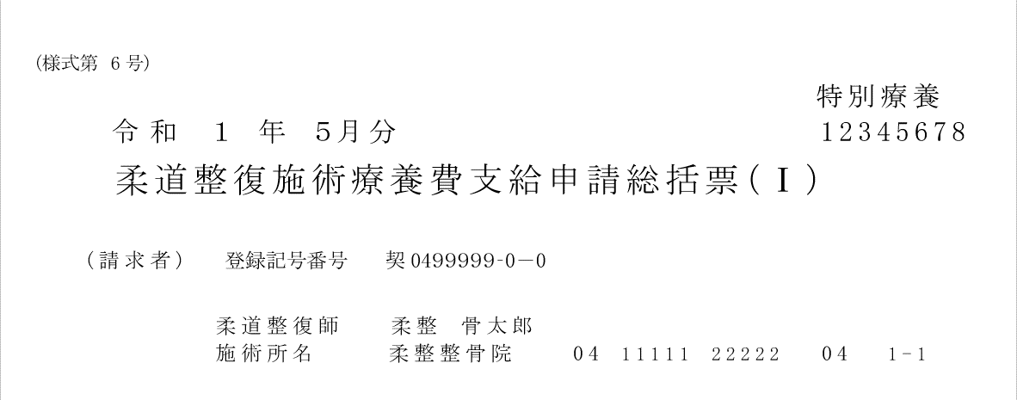

22
← 「特別療養」表記の実例
23
← 施術機関コード表記の実例

チェック後処理（柔整）アップロード機能
チェック後処理（柔整） |  |  |  |  |  |  |  |  |  | 作成者 |  |  |  | 作成日 | 更新者 | 更新日 | Rev
 |  |  |  |  |  |  |  |  |  | サポート部 |  |  |  | 2019-12-16 | - | - | Draft#1

 | 【1】機能概要 |  |  |  |  |  |  |  | 【3】主なディレクトリ構成
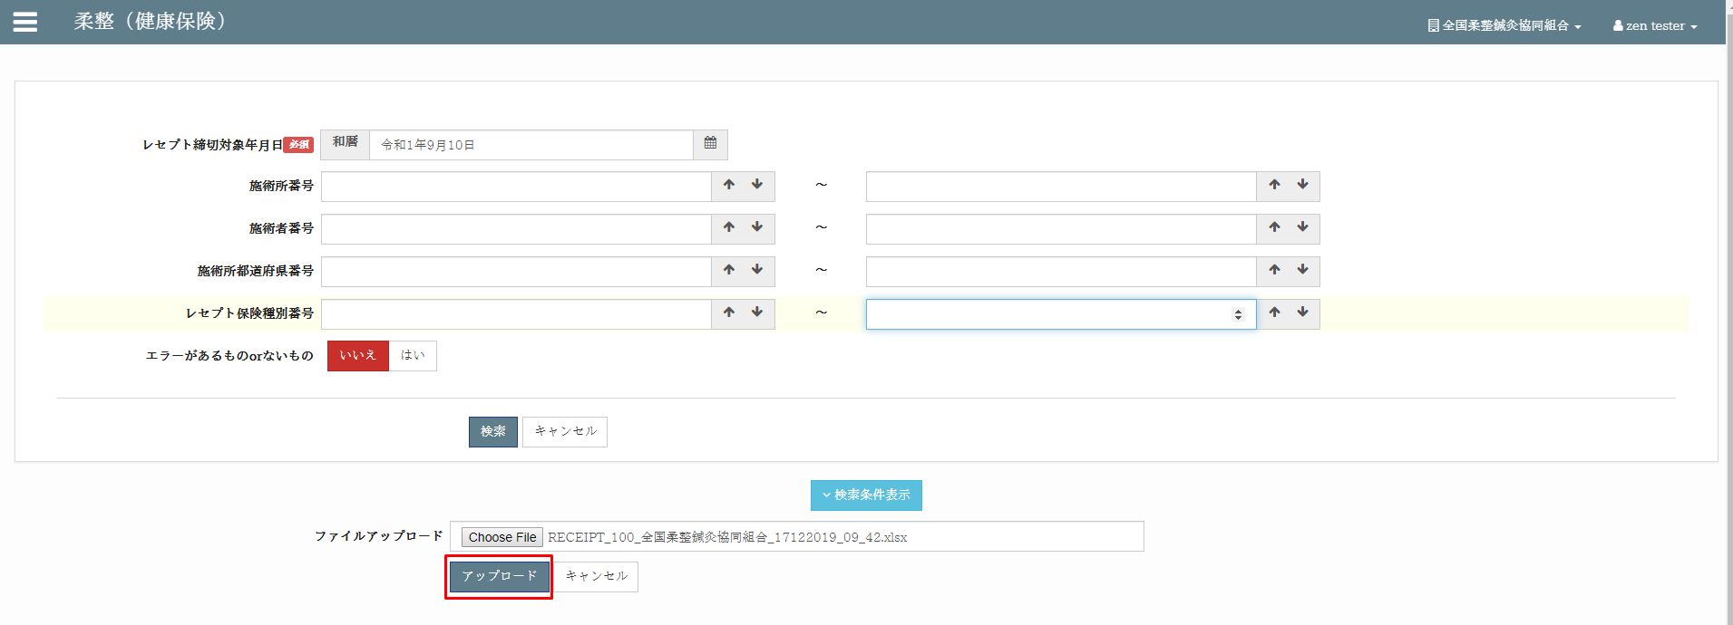
zm
js
page
zum02
exs_main
⑥view.py
②
urls.py
③
urls.py
①
main.js

receipt_
processing
④urls.py

⑤receipt_
processing_view.py
 |  | 前提条件
 |  |  | レセプトチェックが完了していること。
 |  | 概要
 |  |  | ◇エラーチェック後の各レコード更新処理を一括して行うための機能。
 |  |  | ◇協会返戻および、保留レコードの更新（協会保留登録処理）も合わせた機能となっている。
 |  |  | ◇それぞれ、レセプトテーブルごとのExcel出力＆入力。
 |  |  | ◇更新対象のカラムは以下の通り。※更新不要な場合は、Excelから列単位で削除しておく。
receipt_
processing
 |  |  |  | ・エラー内容(receipt_error)
www
static
zum02
 |  |  |  | ・重複受診TCD(duplicate_visit_class_tcd)
 |  |  |  | ・協会返戻フラグ(association_return_flag)
 |  |  |  | ・協会返戻理由区分(association_return_class_tcd)
 |  |  |  | ・協会返戻年月日(association_return_date)
 |  |  |  | ・協会保留フラグ(association_pending_flag)
 |  |  |  | ・協会保留理由区分(association_pending_class_tcd)
 |  |  |  | ・協会保留年月日(association_pending_date)
 |  |  | ◇固定条件として、以下を対象とする。
 |  |  |  | ・レセプトチェック年月日が入っているもの

 |  |  |  | ・請求年月が入っていないもの

 |  |  |  | ・指定された締切対象年月日以前のもの
 |  |  | ◇検索条件として、以下を指定可能。
 |  |  |  | ・レセプト締切対象年月日 ※必須
 |  |  |  | ・施術所番号
 |  |  |  | ・施術所都道府県番号（FromTo）
 |  |  |  | ・施術者番号（FromTo）
 |  |  |  | ・レセプト保険種別（FromTo）
 |  |  |  | ・エラーがあるものorないもの
 |  |  |  | ・レセプト確認フラグ（0 or 1）

 |  |  | ◇Excelには、以下の項目が必要。
 |  |  |  | ・保険種別
 |  |  |  | ・保険者番号
 |  |  |  | ・患者名
 |  |  |  | ・患者名カナ
 |  |  |  | ・施術月
 |  |  |  | ・施術所都道府県番号
 |  |  |  | ・施術者番号
 |  |  |  | ・施術管理者名
 |  |  |  | ・エラー内容

 | 【2】入力/出力

 |  | ・機能としての入力、出力は以下の表を参照。
 |  | 入力/出力 |  |  |  | 内容
 |  | 入力 |  |  |  | レイアウト付きのExcelファイルは検索機能の結果であり、データが変更されています。更新対象のカラムは以下の通り ・エラー内容(receipt_error) ・重複受診TCD(duplicate_visit_class_tcd) ・協会保留理由区分(association_pending_class_tcd) ・協会保留年月日(association_pending_date)

 |  | 出力 |  |  |  | ・json形式には、更新された、更新されていない、エラーのレコード数を通知するパラメーターがあります

 | 【4】処理フロー |  |  |  |  |  |  |  | 【5】処理概要

 |  | <<クライアント側>> |  |  |  |  |  |  | １） | フォームに検索値を入力して、「アップロード」ボタンを押し、
 |  |  |  |  |  |  |  |  |  | onClickメソッドから、①main.jsの submitUpload()関数を呼び出す。

 |  |  |  |  |  |  | １）
エクセルファイル

JavaScript
 |  |  |  |  |  |  | ２）

 |  | <<サーバー側>>

Url処理（python / Django）
 |  |  |  |  |  |  |  |  | ２） | ①main.jsで処理を担当するURLパスを指定して、フォームデータを取得する、
 |  |  |  |  |  | ３） |  |  |  | AjaxでDjango（サーバー）のurls,pyへ、POSTリクエストする。
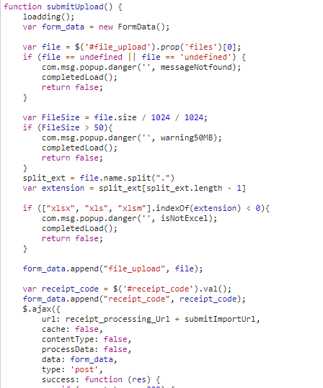

View処理（python / Django）
 |  |  |  |  |  | ４）

import_data関数
 |  |  |  |  |  |  | ５）
 |  |  |  |  |  |  |  | ６）

Ｍｏｄｅｌ処理（python / Django）

ＭariaDB

 |  |  |  |  |  |  |  |  | ３） | Djangoの②url.py（zm\urls.py）がリクエストを受ける。
 |  |  |  |  |  |  |  |  |  | さらに③urls.py（zm\page\zum02\urls.py）へ処理を渡し、
 |  |  |  |  |  |  |  |  |  | ④urls.py（zm\page\zum02\receipt_processing\urls.py）へ処理を渡し、
 |  |  |  |  |  |  |  |  |  | ⑤receipt_processing_view.py（\zm\page\zum02\receipt_processing\receipt_processing_view.py）
 |  |  |  |  |  |  |  |  |  | に渡される)

 | ４） | ⑤receipt_processing_view.pyで定義されているReceiptProcessingViewクラスに処理がまず飛ぶが、 |  |  |  |  |  |  |  | ４-１）
 |  | ReceiptProcessingViewクラスはAbstractPageクラスを継承します |  |  |  |  |  |  |  |  | ⑥views.pyのBaseHtmlView内で定義されているPOST関数の処理を行う。
 |  | AbstractPageクラスはBaseHtmlViewクラスを継承します |  |  |  |  |  |  |  |  | このPOST関数内の処理はPOSTリクエストがDjango（サーバ）に送られると毎回呼ばれる。
 |  | スーパークラスBaseHtmlViewなどでPOSTされた際の処理を行う。
 |  |  |  |  |  |  |  |  |  | ４-２）
 |  |  |  |  |  |  |  |  |  |  | ⑤receipt_processing_view.pyのReceiptProcessingView内のdoPostEvent関数の処理を行い、
 |  |  |  |  |  |  |  |  |  |  | その内部では、import_dataインポート関数が送信クライアントからAjax Url経由で呼び出されます

 |  |  |  |  |  |  |  |  | ５）import_data関数内でエクセルファイルチェック処理して、データベースへの更新するのメイン処理を行う。
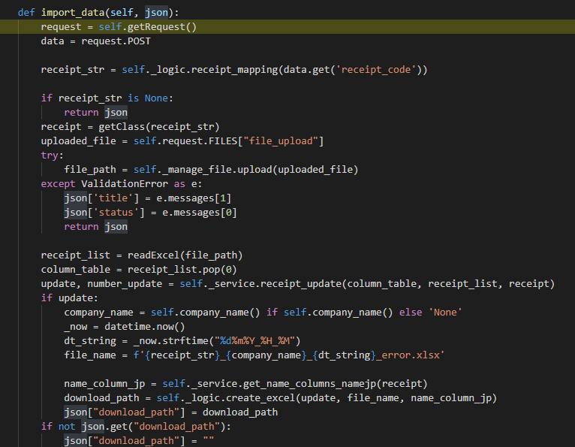

 |  |  |  | \zm\page\zum02\receipt_processing\receipt_processing_view.py
 |  |  | ※ReceiptProcessingViewとBaseHtmlView継承関係図
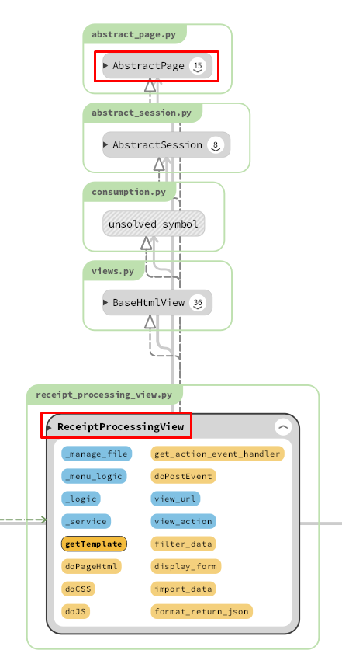

 |  |  |  |  |  |  |  |  |  |  |  | \zm\page\zum02\receipt_processing\receipt_processing_view.py
 |  |  |  |  |  |  |  |  |  | 5-1)

 |  |  |  |  |  |  |  |  |  |  | クライアントからデータを取得する
 |  |  |  |  |  |  |  |  |  | 5-2)

 |  |  |  |  |  |  |  |  |  |  | self._logic.receipt_mappingで、receipt_processing_logic.pyのreceipt_mappingを呼びだし、
 |  |  |  |  |  |  |  |  |  |  | form_html.xmlからファイルの内容、関連するDB情報を取得する。
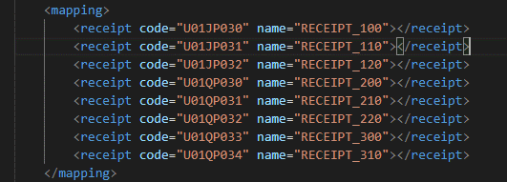

 |  |  |  |  |  |  |  |  |  |  |  |  | \zm\page\zum02\receipt_processing\xml\form_html.xml

 |  | 5-3) |  |  |  |  |  |  | 6) | 全ての処理が終了すると、main.jsのsuccessブロックに処理が戻り、
 |  |  |  |  |  |  |  |  |  | 画面に結果が表示される。
 |  |  |  |  |  |  |  |  |  | ※２）～５）の間でエラーが発生すると、その時点でエラー画面が画面に表示される。
 |  |  | Excelファイルをシステムにアップロードします
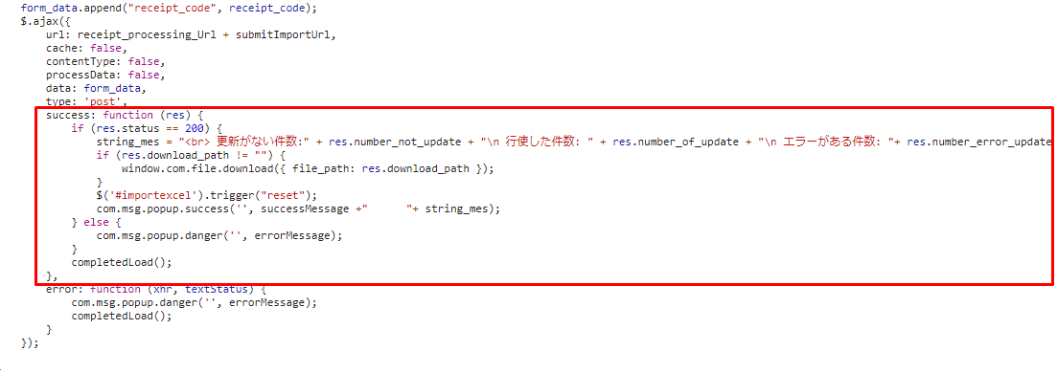
 |  | 5-4)

 |  |  | Excelファイルからデータを取得する

 |  | 5-5)

 |  |  | データベースへのデータの更新

 |  | 5-6)

 |  |  | JSONオブジェクトをクライアントに再送信する

 |  |  |  |  |  |  |  |  | 成功画面
 | 【6】関数

 |  | 概要）
 |  |  | ・レセプトレセプトチェックのメイン処理はreceipt_processing_view.pyのimport_data関数から
 |  |  | 様々な関数が呼出され行われる。

 |  | ※ | import_data関数から呼び出される関数群イメージ図
①
import_data 関数
②request.POST

③self._logic.receipt_mapping()
 | (receipt_processing_view.py)

receipt_mapping() / receipt_processing_logic.py

④getclass()

⑤self._manage_file.upload()

upload() / file_manage.py

⑥readExcel()

readExcel() / excel.py

⑦self._service.receipt_update()

receipt_update() / receipt_processing_logic.py

詳しいコンテンツを見るにはここをクリックしてください

 | 【７】DBアクセス |  |  |  |  |  |  |  | 【8】エラーハンドリング

 |  | 概要） |  |  |  |  |  |  |  | 概要）
 |  |  | ・import_data関数の内部では関数が実行される。 |  |  |  |  |  |  |  | main.jsでエラー処理がされている。
 |  |  |  |  |  |  |  |  |  |  | 415,413,400,404は「errorMessage, messageNotfound, warning50MB, isNotExcel,
 |  |  |  | ・ | getclass() |  |  |  |  |  | notFoundDataValid」変数にjson形式で登録されており、
 |  |  |  | ・ | self._service.receipt_update()
 |  |  |  | ・ | self._service.get_name_columns_namejp() |  |  |  |  |  | 変数 |  |  | 内容
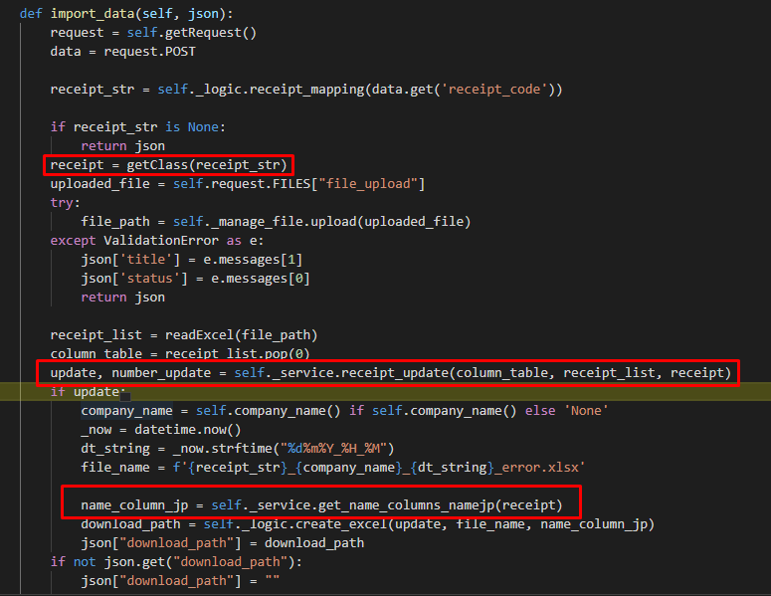
 |  |  |  |  |  |  |  |  |  |  | errorMessage |  |  | "失敗"
 |  |  |  |  |  |  |  |  |  |  | messageNotfound |  |  | "ファイルを選択してください"
 |  |  |  |  |  |  |  |  |  |  | warning50MB |  |  | "ファイルは50MB以下にしてください。"
 |  |  |  |  |  |  |  |  |  |  | isNotExcel |  |  | "Excelファイルしかアップロードできない。"
 |  |  |  |  |  |  |  |  |  |  | notFoundDataValid |  |  | 該当データがありません。'

詳しいコンテンツを見るにはここをクリックしてください

